Tabela
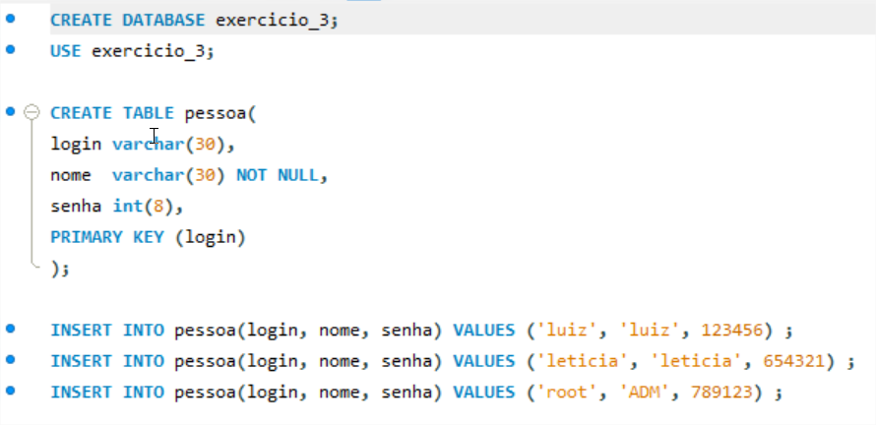
DATABASE do exercicio

Questão_1
Implemente um programa que demonstre a possibilidade do usuário injetar comandos SQL num acesso ao banco de dados que é realizado pela aplicação.
Salve num documento um print screen evidenciando que a fragilidade está exposta; Acrescente documentação indicando o arquivo fonte que contém a vulnerabilidade e como o usuário pode causar a vulnerabilidade.

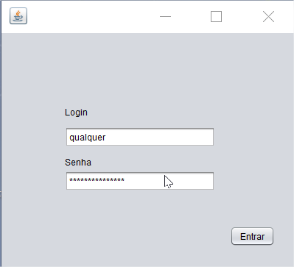
O sistema busca por um cadastro que tenha o login igual a qualquer e senha igual a 'a', ou com o código injetado 'or SENHA != ' ' e assim trazendo o primeiro login com senha diferente de ''.

O usuário entra com a seguinte senha:
a 'or SENHA != '
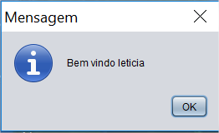

Visão da depuração do comando injetado.

Questão_2
Duplique o projeto da questão anterior e implemente a validação de dados de entrada através de uma Lista branca.
Salve num documento um print screen evidenciando que a fragilidade foi corrigida.

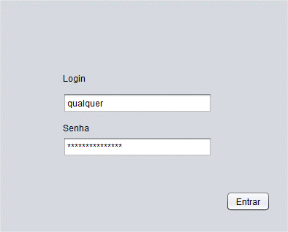
O sistema está preparado para receber apenas números no campo senha.

O usuário entra com a seguinte senha:
a 'or SENHA != '
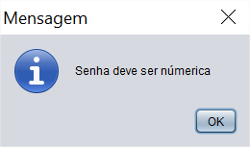

A partir de uma lista branca o sistema está preparado para receber apenas números no campo senha

Questão_3
Duplique o projeto da questão 1 e implemente o acesso ao banco de dados através de queries parametrizáveis.
Salve num documento um print screen evidenciando que a vunerabilidade foi mitigada

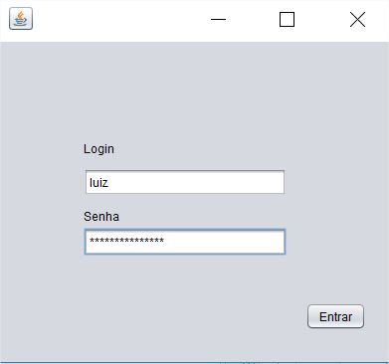
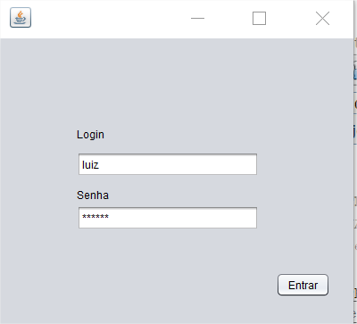

O sistema agora esta com acesso de dados feitos por queries parametrizáveis
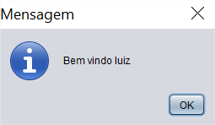

O usuário entra com a seguinte senha:
a 'or SENHA != '
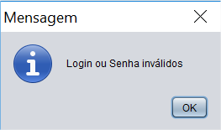
Login e senha corretos

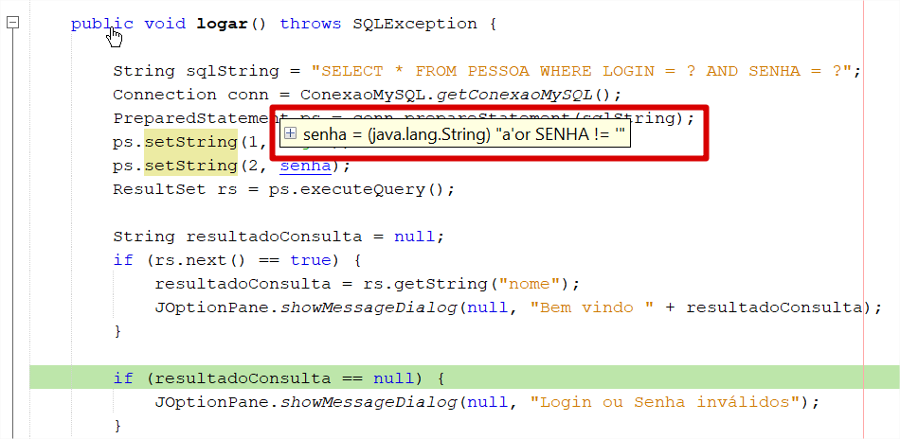
Valor da senha passado na parametrização

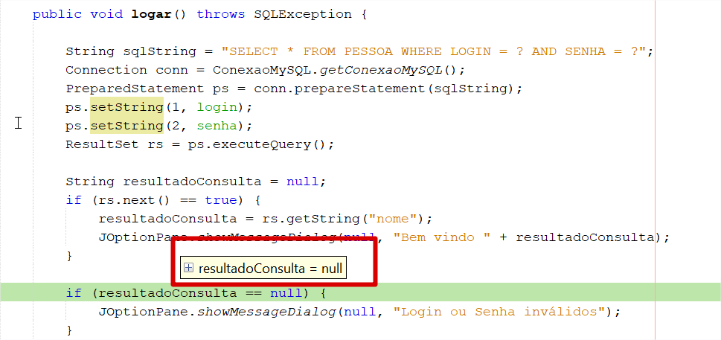

O sistema tem o resultado esperado

